画面
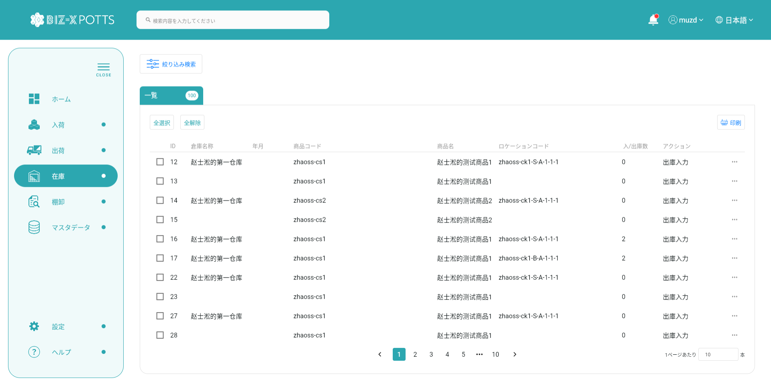
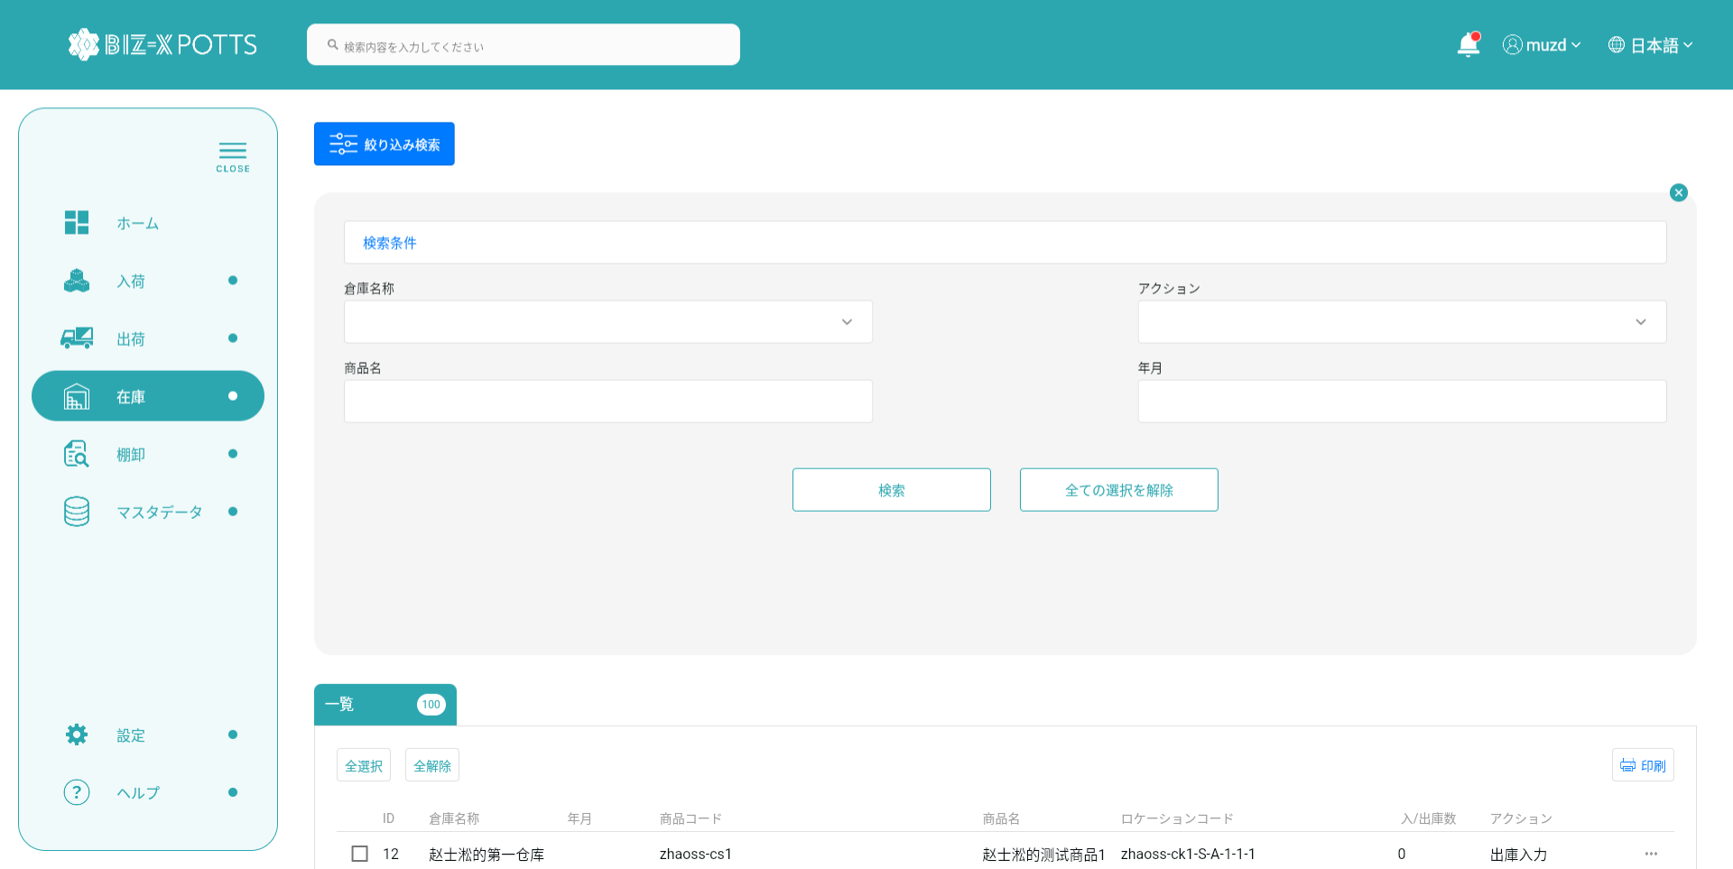
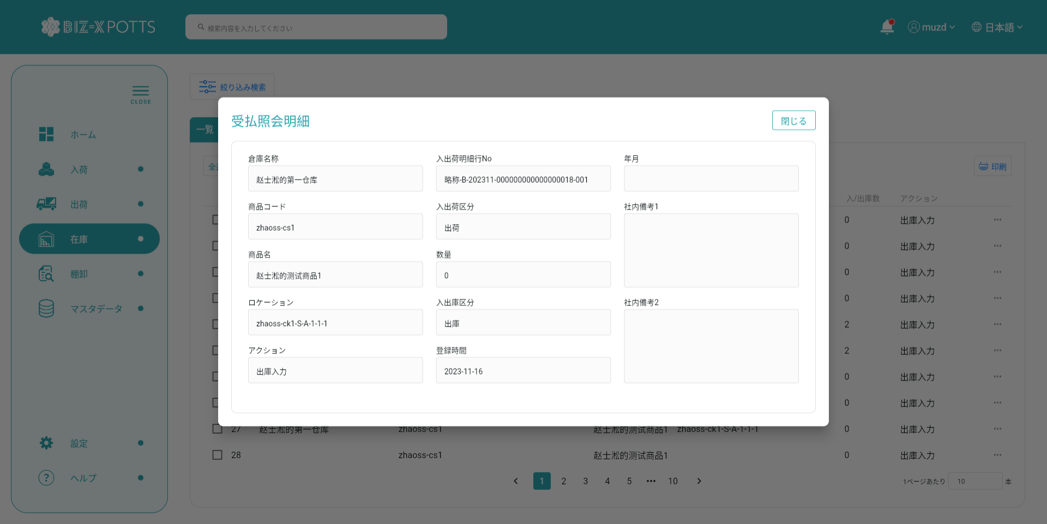
機能設計書 |  | システム名 | プロジェクト名 | 登録日付 | 更新日付
 |  | Biz-X POTTS
画面レイアウト |  | サブシステム名 | 機能名名 | 登録担当者 | 更新担当者
 |  | 在庫 | 受払照会

 | 画面レイアウト

画面 (SP)
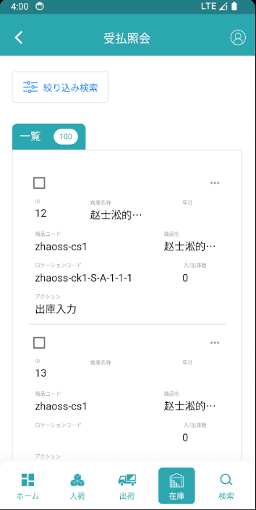
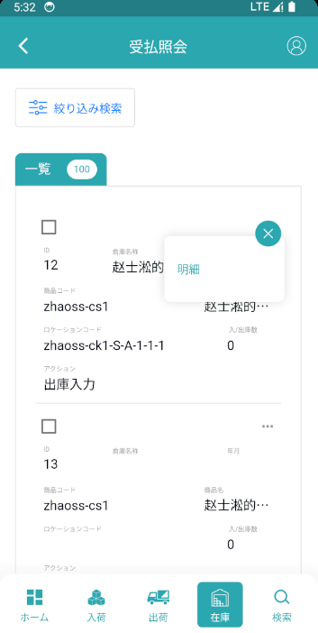
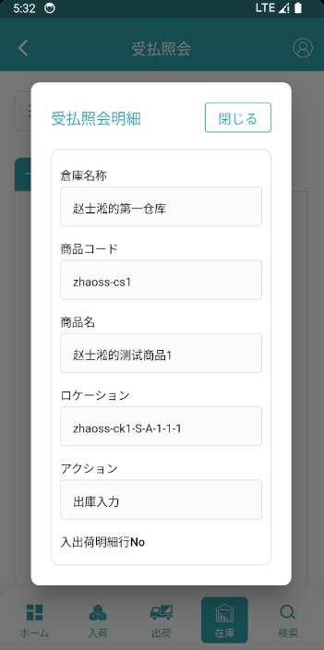
機能設計書 |  | システム名 | プロジェクト名 | 登録日付 | 更新日付
 |  | Biz-X POTTS
画面レイアウト |  | サブシステム名 | 機能名名 | 登録担当者 | 更新担当者
 |  | 在庫 | 受払照会

 | 画面レイアウト

画面項目定義 (SP)
機能設計書 |  |  | システム名 |  |  |  | プロジェクト名 |  |  |  |  |  | 登録日付 |  |  | 更新日付
 |  |  | Biz-X POTTS
画面項目定義 |  |  | サブシステム名 |  |  |  | 機能名名 |  |  |  |  |  | 登録担当者 |  |  | 更新担当者
 |  |  | 在庫 |  |  |  | 受払照会

No | 項目名 | ID | 種類 | 属性 | DB 桁数 | 画面 桁数 | IO | タブ | 必須 | 表示 | 配置 | IME | ref | chk | 書式 |  | 概要 | 登録時仕様 |  | 更新時仕様
 |  |  |  |  |  |  |  |  |  |  |  |  |  |  |  |  |  | 取得元 | 仕様 | 取得元 （照会/削除も同様） | 仕様
PC端参照
 | 検索条件
 | 倉庫名称 |  |  |  |  |  |  |  |  |  |  |  |  |  |  |  | ドロップダウンボックス | mtb_warehouse(倉庫マスタ) | 倉庫名称
 | 商品名 |  |  |  |  |  |  |  |  |  |  |  |  |  |  |  |  | mtb_product(商品マスタ) | 商品_名称
 | アクション |  |  |  |  |  |  |  |  |  |  |  |  |  |  |  | ドロップダウンボックス | mtb_action(アクション) | アクション名称
 | 年月 |  |  |  |  |  |  |  |  |  |  |  |  |  |  |  | 日付 | dtb_store_history(受払明細) | 年月
 | 受払照会一覧
 | ID |  |  |  |  |  |  |  |  |  |  |  |  |  |  |  |  | dtb_store_history(受払明細) | ID
 | 倉庫名 |  |  |  |  |  |  |  |  |  |  |  |  |  |  |  |  | mtb_warehouse(倉庫マスタ) | 倉庫名称
 | 年月 |  |  |  |  |  |  |  |  |  |  |  |  |  |  |  |  | dtb_store_history(受払明細) | 年月
 | 商品コード |  |  |  |  |  |  |  |  |  |  |  |  |  |  |  |  | mtb_product(商品マスタ) | 商品コード
 | 商品名 |  |  |  |  |  |  |  |  |  |  |  |  |  |  |  |  | mtb_product(商品マスタ) | 商品_名称
 | ロケーションコード |  |  |  |  |  |  |  |  |  |  |  |  |  |  |  |  | mtb_location(ロケーションマスタ) | ロケーションコード
 | 入/出庫数 |  |  |  |  |  |  |  |  |  |  |  |  |  |  |  |  | dtb_store_history(受払明細) | 入/出庫数
 | アクション |  |  |  |  |  |  |  |  |  |  |  |  |  |  |  |  | mtb_action(アクション) | アクション名称
 | 受払詳細
 | 倉庫名称 |  |  |  |  |  |  |  |  |  |  |  |  |  |  |  |  | mtb_warehouse(倉庫マスタ) | 倉庫名称
 | 年月 |  |  |  |  |  |  |  |  |  |  |  |  |  |  |  |  | dtb_store_history(受払明細) | 年月
 | 商品コード |  |  |  |  |  |  |  |  |  |  |  |  |  |  |  |  | mtb_product(商品マスタ) | 商品コード
 | 商品名 |  |  |  |  |  |  |  |  |  |  |  |  |  |  |  |  | mtb_product(商品マスタ) | 商品_名称
 | ロケーションコード |  |  |  |  |  |  |  |  |  |  |  |  |  |  |  |  | mtb_location(ロケーションマスタ) | ロケーションコード
 | 入/出荷明細行no |  |  |  |  |  |  |  |  |  |  |  |  |  |  |  |  | dtb_store_history(受払明細) | 入/出荷明細行no
 | 入/出荷予定区分 |  |  |  |  |  |  |  |  |  |  |  |  |  |  |  |  | dtb_store_history(受払明細) | 入/出荷予定区分
 | 入/出庫数 |  |  |  |  |  |  |  |  |  |  |  |  |  |  |  |  | dtb_store_history(受払明細) | 入/出庫数
 | 入出庫区分 |  |  |  |  |  |  |  |  |  |  |  |  |  |  |  |  | dtb_store_history(受払明細) | 入出庫区分
 | アクション |  |  |  |  |  |  |  |  |  |  |  |  |  |  |  |  | mtb_action(アクション) | アクション名称
 | 社内備考１ |  |  |  |  |  |  |  |  |  |  |  |  |  |  |  |  | dtb_store_history(受払明細) | 社内備考１
 | 社内備考2 |  |  |  |  |  |  |  |  |  |  |  |  |  |  |  |  | dtb_store_history(受払明細) | 社内備考2
 | 登録時間 |  |  |  |  |  |  |  |  |  |  |  |  |  |  |  |  | dtb_store_history(受払明細) | 登録日時

イベント仕様 (SP)
機能設計書 |  |  | システム名 |  | プロジェクト名 | 登録日付 |  | 更新日付
 |  |  | Biz-X POTTS
イベント仕様 |  |  | サブシステム名 |  | 機能名名 | 登録担当者 |  | 更新担当者
 |  |  | 在庫 |  | 受払照会

PC端参照
No | 対象 | イベント |  | 処理内容 |  |  | 備考
 |  | 初期化 |  | 倉庫名ドロップダウンデータ検索 検索表：mtb_warehouse（倉庫マスタ） 条件：「会社_ID」＝登録者の会社ID アクションドロップダウンデータ検索 検索表：mtb _action(アクション)
 |  | 検索 |  | 入力された検索条件に基づいて検索 検索表dtb_store_history(受払明細) left join mtb_location(ロケーションマスタ) left join mtb_warehouse(倉庫マスタ) left join mtb_product(商品マスタ) 条件： 「倉庫名称」like 入力の「倉庫名称」 「年月」= 入力の「年月」 「商品_名称」like 入力の「商品名」 「アクション区分」= 入力の「アクション」関連のid 「会社_ID」= 登録者の会社ID 検索結果を一覧に表示 |  |  | 関連表：mtb_warehouse(倉庫マスタ) mtb_location(ロケーションマスタ) mtb_product(商品マスタ)
 |  | 全選択/全解除 |  | 現在のページテーブルのすべてのデータを選択/すべて解除するには、ボタンをクリックします
 |  | 印刷 |  | 選択データに基づいて、受払一覧を印刷する
 | table一覧行データ | 明細 |  | 選択したデータにより、明細ダイアログを表示する *データ表示ページのみ。右側の閉じるボタンをクリックして戻る

